상품제안서
주문제작 극세사 전사담요(중/특대) | 상품코드: S14990

 |  |  |  |  |  |  | 02-713-8555 | www.synergygift.co.kr
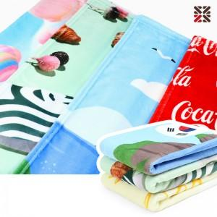

【상세/제작정보】

【인쇄/포장옵션】 | 풀칼라 / OPP(비닐)

【공급단가】 | 수량 | 100~ | 300~ | 500~ | 1,000~ | 2,000~
*VAT별도 | 중 | 11,430원 | 11,250원 | 10,530원 | 10,260원 | 10,080원
 | 특대 | 16,510원 | 16,250원 | 15,210원 | 14,820원 | 14,560원

【상품 URL】 | https://www.synergygift.co.kr:443/src/goods_detail.php?gdno=16798

